Quy định 3.5
Quy định chung |  |  |  | PL01: Documentation Review (các bản từ 01 đến 03)

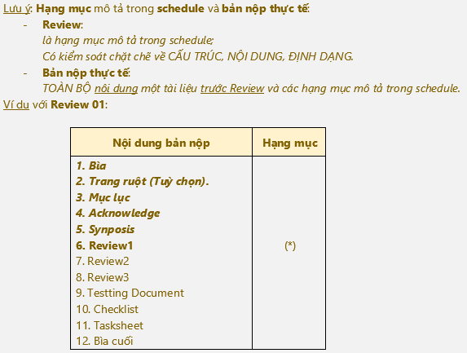
1. Hạn nộp:
 |  | Hạn nộp tối đa là 17:00 của ngày được nêu trong lịch làm việc.
 | Lưu ý:
 |  | - Với Midterm và Final Submit, thiếu một trong hai sẽ phải học lại project dù quá trình hoàn tất.

2. Loại hình nộp (qua email):
 | a. Nộp file:
 |  | + Nộp dưới dạng file đính kèm.
 | b. Nộp link:
 |  | + Số link: 02 link gồm một link chính, một link dự phòng.
 |  | + Link chính (Link) qua gitHub;
 |  | + Link dự phòng (mirror) dùng shorten site rút ngắn (tinyurl.com, bitly.com…) để trả về một shorten link.
 |  | Ví dụ: | Link:
 |  |  | https://github.com/SvLaTui/eProjectSem01;
 |  |  | Mirror:
 |  |  | http://destyy.com/wMXvW4MF; http://bit.ly/2WoU1aZJ
 | c. Subject mail:
 |  | + Quy tắc Project Sem02_Batch Name_eProject Name_GroupXX_Report Name
 |  | Ví dụ: | Project Sem02_T1.1904.M1_MiniSoft_Group01_Review01
3. Quy cách nộp file nén: (Không áp dụng cho link gitHUB)
 | a. Tên file nén:
 |  | + Tên tuân theo quy tắc Project Name_GroupXX_Report Name
 |  | Ví dụ: | MiniSoft_Group01_Review01
 | b. Định dạng:
 |  | + Định dạng file nén: *.rar hay *.zip |  | PL02: Hình ảnh nội dung nộp Final Submit
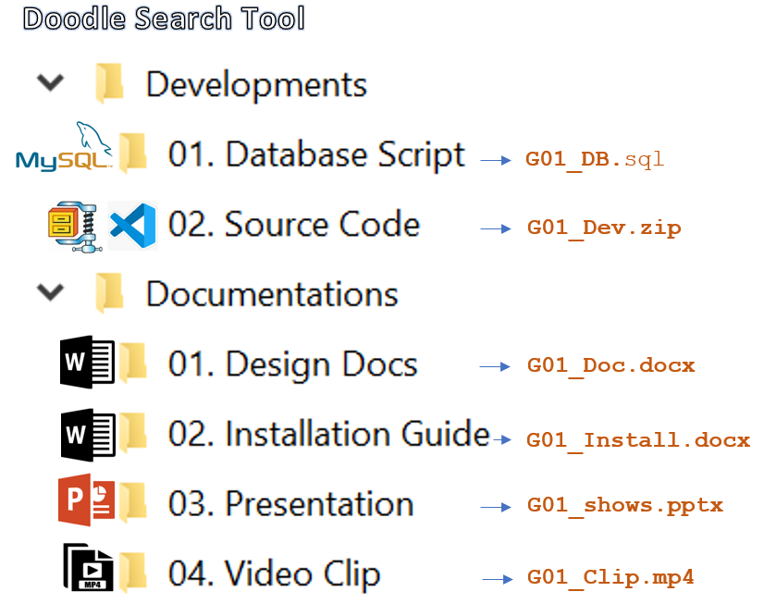
 | Lưu ý:
 |  | - Các file văn bản trong file nén cần chuyển sang định dạng tài liệu: *.pdf
 |  | - Chỉ áp dụng với hình thức nộp file đính kèm theo mail hay nộp shorten link cho mirror.
4. Các nội dung nộp:
 | a. Process
 |  | + Gửi Giáo viên hướng dẫn và CC các thành viên trong nhóm.
 |  | + Tên tài liệu: Theo quy định 3, mục a. Thay tên tài liệu phù hợp như Review01, Review02, Review03 hay Coding
 |  | + Nội dung nộp: tham khảo thêm phụ lục 01
 | b. Midterm Submit:
 |  | + Gửi Giáo viên hướng dẫn và CC các thành viên trong nhóm.
 |  | + Subject mail: eProject Sem02_Batch Name_Project Name_GroupXX_Midterm submit
 |  | + Chỉ nộp tài liệu thiết kế đã tổ chức thành cuốn trong một file hoàn chỉnh(xem GuideOfDocumentation)
 | c. Final Submit:
 |  | + Gửi Giáo viên hướng dẫn và CC các thành viên trong nhóm.
 |  | + Subject mail: eProject Sem01_Batch Name_Project Name_GroupXX_Final submit
 |  | + Nộp toàn bộ dự án (tham khảo phụ lục 2).
 |  | + Nội dung FILE NÉN CHO MIRROR chứa 2 thư mục sau (Xem hình H1):
 |  |  | - Thư mục Developments (chứa toàn bộ mã nguồn của website + Database Script)
 |  |  | - Thư mục Documentations (chứa tài liệu thiết kế, Installation Guide, presentation và clip)
 |  | + Trong đó, Documentation chứa như hình H2

 |  |  |  | Chúc Thành công

